ユーザー登録
プロジェクト名 |  |  |  | システム名 |  |  | 画面レイアウト設計書 |  |  |  |  |  |  |  |  |  | 作成者 | 作成日 |  | 更新者 | 更新日
助成金書類DL機能のユーザビリティ向上プロジェクト |  |  |  | LMS学習管理システム |  |  | ユーザー登録 |  |  |  |  |  |  |  |  |  | 金城 | 2016-10-26 |  | 原 | 2018-01-04

 | 画面イメージ
 |  | （管理者の場合）
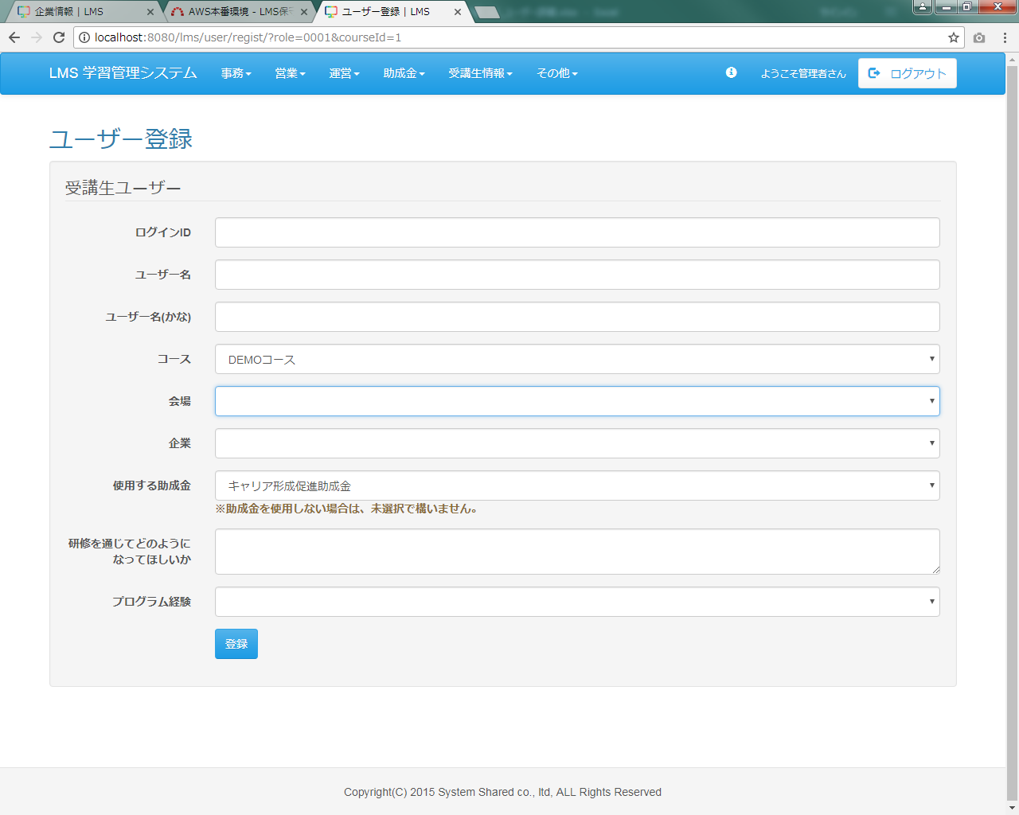
項目追加

 | 入力仕様
 | No |  | 項目名 | 物理名 |  | コントロール |  | 必須 |  | 桁数 |  | 最小値 | 最大値 |  | IME | 属性 |  |  | 備考
 | 1 |  | よみがな | kana |  | テキストボックス |  | ○ |  | 100 |  | - | - |  | on | 全角ひらがな |  |  | 受講生登録時のみ表示
 | 2 |  | 使用する助成金 | subsidy_category_id |  | プルダウン |  | - |  | 20 |  | - | - |  | - | 半角数字 |  |  | 受講生登録時のみ表示
 | 3 |  | 研修を通じてどのようになってほしいか | hopeViaTraning |  | テキストエリア |  | ○ |  | 1000 |  | - | - |  | on | 全角文字 |  |  | 受講生登録時のみ表示

 | 4 |  | プログラム経験 | programExperience |  | プルダウン |  | ○ |  | - |  | - | - |  | - | 半角数字 |  |  | 受講生登録時のみ表示
 | ※既存仕様は記述なし

 | その他 入力仕様
 | No |  | 項目名 | エラー条件 |  |  |  |  |  |  | 挙動 |  |  |  |  |  |  | エラー文
 | 1 |  | プログラム経験 | [受講生登録時]『（空白）、あり、なし』以外が入力された場合
 | ※既存仕様は記述なし

 | データベース 登録
 | No |  | 名称 |  | テーブル名(物理名） |  |  |  | カラム名(物理名） |  |  |  |  | 備考
 | 1 |  | よみがな |  | m_user |  |  |  | kana
 | 2 |  | 助成金カテゴリID |  | m_subsidy_category |  |  |  | subsidy_category_id
 | 3 |  | 研修を通じてどのようになってほしいか |  | m_lms_user |  |  |  | hope_via_traning
 | 4 |  | プログラム経験 |  | m_lms_user |  |  |  | program_experience
 | ※既存仕様は記述なし

ユーザー更新
プロジェクト名 |  |  |  | システム名 |  |  | 画面レイアウト設計書 |  |  |  |  |  |  |  |  |  | 作成者 | 作成日 |  | 更新者 | 更新日
助成金書類DL機能のユーザビリティ向上プロジェクト |  |  |  | LMS学習管理システム |  |  | ユーザー更新 |  |  |  |  |  |  |  |  |  | 金城 | 2016-10-26 |  | 原 | 2018-01-04

 | 画面イメージ
 |  | （管理者の場合）
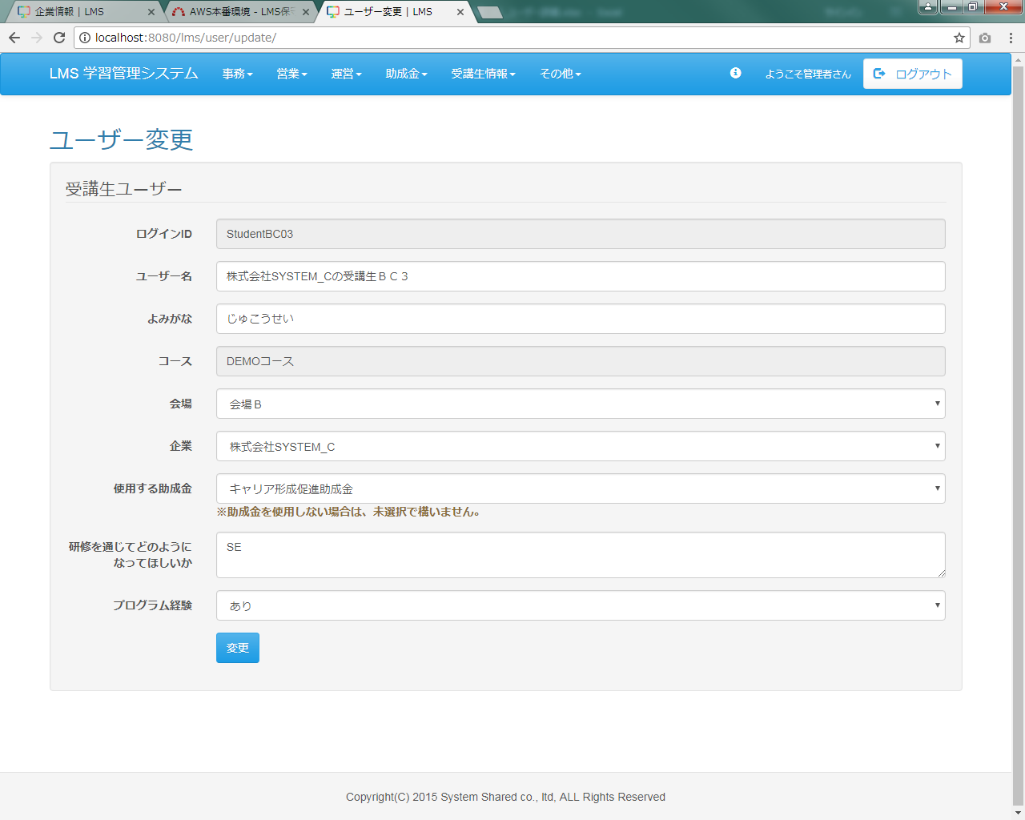
項目追加

 | 画面イメージ
 |  | （企業担当者の場合）
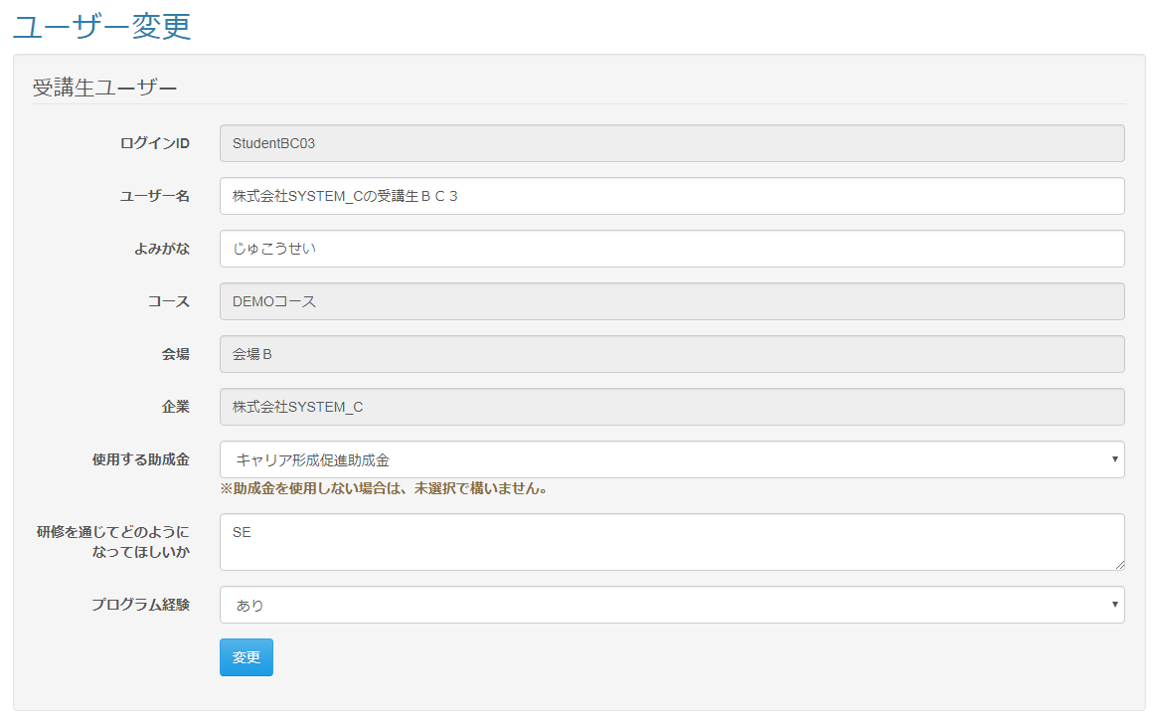

項目追加

 | 出力仕様
 | No |  | 項目名 |  | データ元 |  |  |  |  |  |  |  |  | 備考
 |  |  |  |  | テーブル名 |  |  |  | フィールド
 | 1 |  | コースID |  | m_course |  |  |  | course_id |  |  |  |  | セレクトボックスに全件出力する（管理者のみ）
 | 2 |  | コース名 |  | m_course |  |  |  | course_name |  |  |  |  | セレクトボックスに全件出力する（管理者のみ）
 | 3 |  | 会場ID |  | m_place |  |  |  | place_id |  |  |  |  | セレクトボックスに全件出力する（管理者のみ）
 | 4 |  | 会場名 |  | m_place |  |  |  | place_name |  |  |  |  | セレクトボックスに全件出力する（管理者のみ）
 | 5 |  | 企業ID |  | m_company |  |  |  | company_id |  |  |  |  | セレクトボックスに全件出力する（管理者のみ）
 | 6 |  | 企業名 |  | m_company |  |  |  | company_name |  |  |  |  | セレクトボックスに全件出力する（管理者のみ）
 | 7 |  | ログインID |  | m_user |  |  |  | login_id |  |  |  |  | 入力項目に出力
 | 8 |  | ユーザー名 |  | m_user |  |  |  | user_name |  |  |  |  | 入力項目に出力
 | 9 |  | よみがな |  | m_user |  |  |  | kana |  |  |  |  | 入力項目に出力
 | 10 |  | コースID |  | m_course |  |  |  | course_id |  |  |  |  | ユーザーに紐づく情報を入力項目に出力
 | 11 |  | コース名 |  | m_course |  |  |  | course_name |  |  |  |  | ユーザーに紐づく情報を入力項目に出力
 | 12 |  | 会場ID |  | m_place |  |  |  | place_id |  |  |  |  | ユーザーに紐づく情報を入力項目に出力
 | 13 |  | 会場名 |  | m_place |  |  |  | place_name |  |  |  |  | ユーザーに紐づく情報を入力項目に出力
 | 14 |  | 企業ID |  | m_company |  |  |  | company_id |  |  |  |  | ユーザーに紐づく情報を入力項目に出力
 | 15 |  | 企業名 |  | m_company |  |  |  | company_name |  |  |  |  | ユーザーに紐づく情報を入力項目に出力
 | 16 |  | 助成金カテゴリID |  | m_subsidy_category |  |  |  | subsidy_category_id |  |  |  |  | ユーザーに紐づく情報を入力項目に出力
 | 17 |  | 助成金カテゴリ |  | m_subsidy_category |  |  |  | subsidy_category_name |  |  |  |  | ユーザーに紐づく情報を入力項目に出力
 | 18 |  | 使用する助成金 |  | m_lms_user |  |  |  | hope_via_traning |  |  |  |  | 入力項目に出力
 | 19 |  | プログラム経験 |  | m_lms_user |  |  |  | program_experience |  |  |  |  | 入力項目に出力

 | 入力仕様
 | No |  | 項目名 | 物理名 |  | コントロール |  | 必須 |  | 桁数 |  | 最小値 | 最大値 |  | IME | 属性 |  |  | 備考
 | 1 |  | LMSユーザーID | lmsUserId |  | パラメーター |  | ○ |  | - |  | - | - |  | - | 半角数字
 | 2 |  | ユーザー名 | userName |  | テキストボックス |  | ○ |  | 20 |  | - | - |  | on | 全角文字
 | 3 |  | よみがな | kana |  | テキストボックス |  | ○ |  | 100 |  | - | - |  | on | 全角ひらがな
 | 4 |  | コースID | courseId |  | プルダウン |  | ○ |  | - |  | - | - |  | - | 半角数字 |  |  | 企業担当者は入力不要
 | 5 |  | 会場ID | placeId |  | プルダウン |  | ○ |  | - |  | - | - |  | - | 半角数字 |  |  | 企業担当者は入力不要
 | 6 |  | 企業ID | companyId |  | プルダウン |  | ○ |  | - |  | - | - |  | - | 半角数字 |  |  | 企業担当者は入力不要
 | 7 |  | 助成金カテゴリID | subsidy_category_id |  | プルダウン |  | - |  | 20 |  | - | - |  | - | 半角数字
 | 8 |  | 研修を通じてどのようになってほしいか | hopeViaTraning |  | テキストエリア |  | - |  | 1000 |  | - | - |  | on | 全角文字

 | 9 |  | プログラム経験 | programExperience |  | プルダウン |  | - |  | - |  | - | - |  | - | 半角数字
 | 10 |  | 登録 | - |  | 送信ボタン |  | - |  | - |  | - | - |  | - | /user/update/complete

 | その他 入力仕様
 | No |  | 項目名 | エラー条件 |  |  |  |  |  |  | 挙動 |  |  |  |  |  |  | エラー文
 | 1 |  | LMSユーザーID | [企業担当者のみ]ログインしているユーザーが所属している企業の受講生でない場合

 | 2 |  | 助成金カテゴリ | 助成金カテゴリIDが存在しない場合 |  |  |  |  |  |  | 不正アクセス画面に遷移する |  |  |  |  |  |  | -
 | 3 |  | プログラム経験 | 『（空白）、あり、なし』以外が入力された場合

 | データベース 更新
 | No |  | 名称 |  | テーブル名(物理名） |  |  |  | カラム名(物理名） |  |  |  |  | 備考
 | 1 |  | ユーザー名 |  | m_user |  |  |  | user_name
 | 2 |  | よみがな |  | m_user |  |  |  | kana
 | 3 |  | 研修を通じてどのようになってほしいか |  | m_lms_user |  |  |  | hope_via_traning
 | 4 |  | プログラム経験 |  | m_lms_user |  |  |  | program_experience
 | 5 |  | コースID |  | t_course_user |  |  |  | course_id |  |  |  |  | 管理者のみ
 | 6 |  | 会場ID |  | t_user_place |  |  |  | place_id |  |  |  |  | 管理者のみ
 | 7 |  | 企業ID |  | t_user_company |  |  |  | company_id |  |  |  |  | 管理者のみ
 | 8 |  | 助成金カテゴリID |  | m_subsidy_category |  |  |  | subsidy_category_id |  |  |  |  | 管理者と企業担当者のみ

 | その他仕様
 |  | ・[企業担当者のみ]画面表示時にパラメータとして設定されたLMSユーザーIDに紐づくユーザーがログインしているユーザーの所属している企業の受講生でない場合、
 |  | 不正アクセス画面へと遷移する。

